画面イメージ
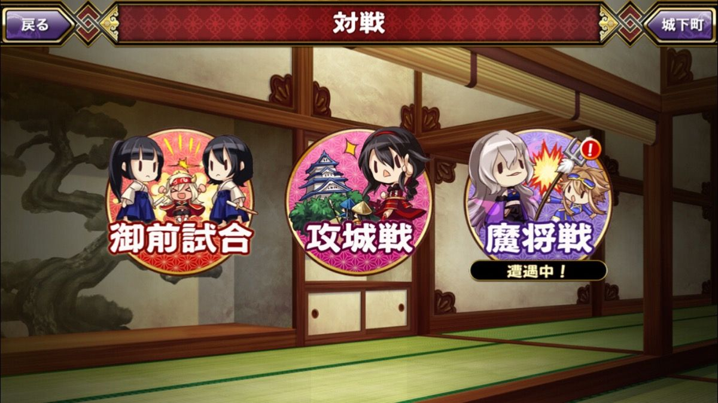
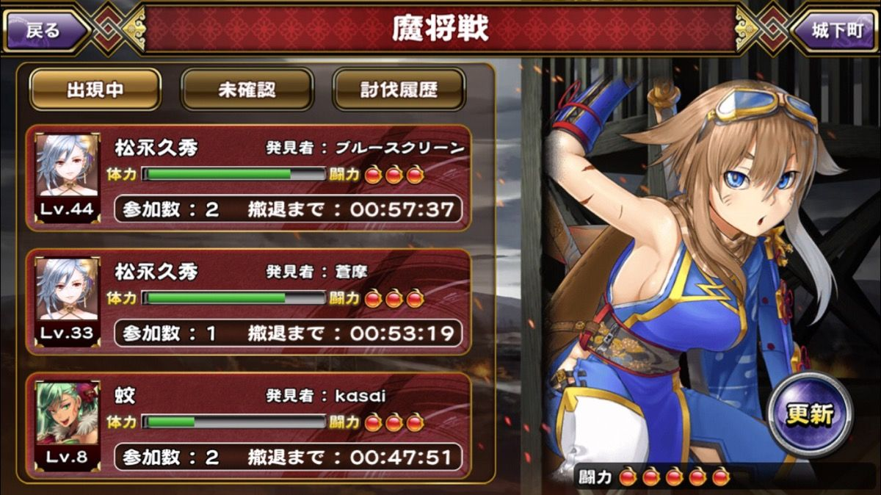
画面イメージ

 | レイドクエスト画面

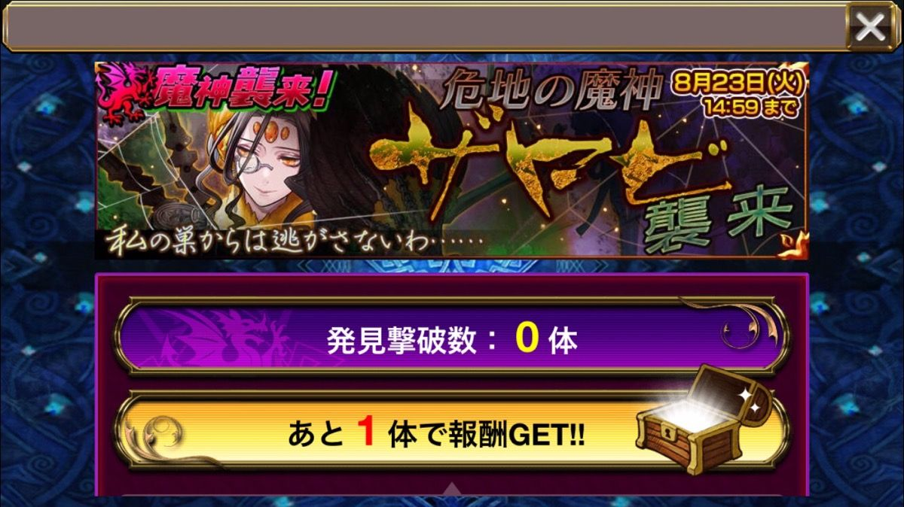
 |  | ▼レイドクエストメイン画面

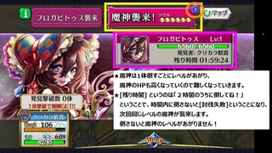
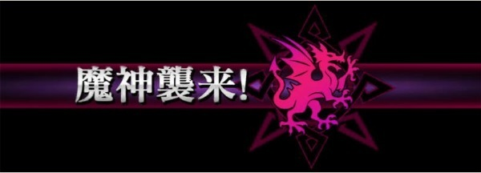
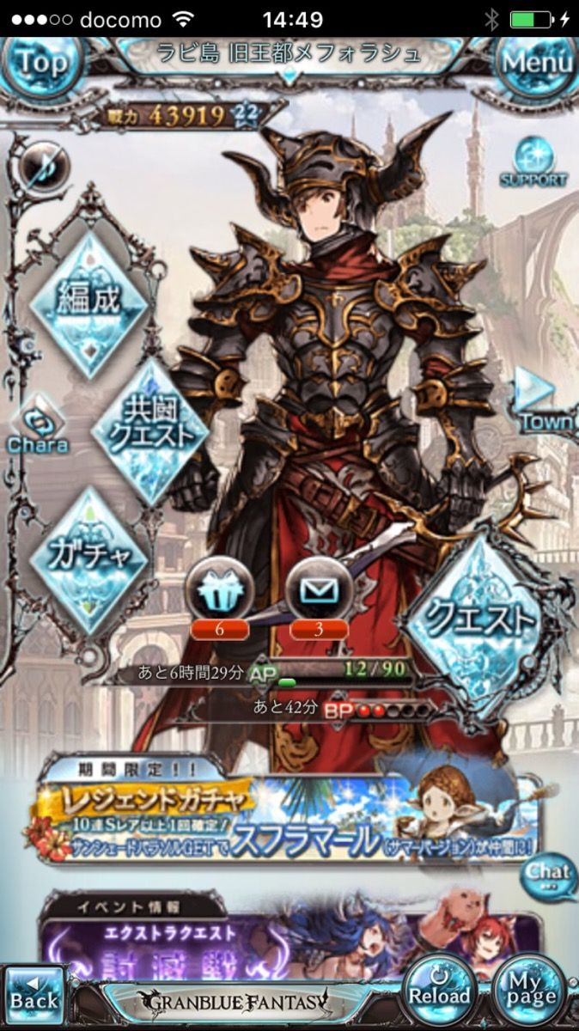
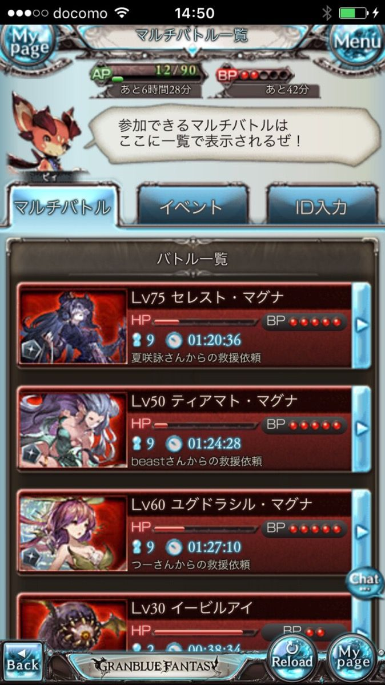

ランキングクエスト/バナー

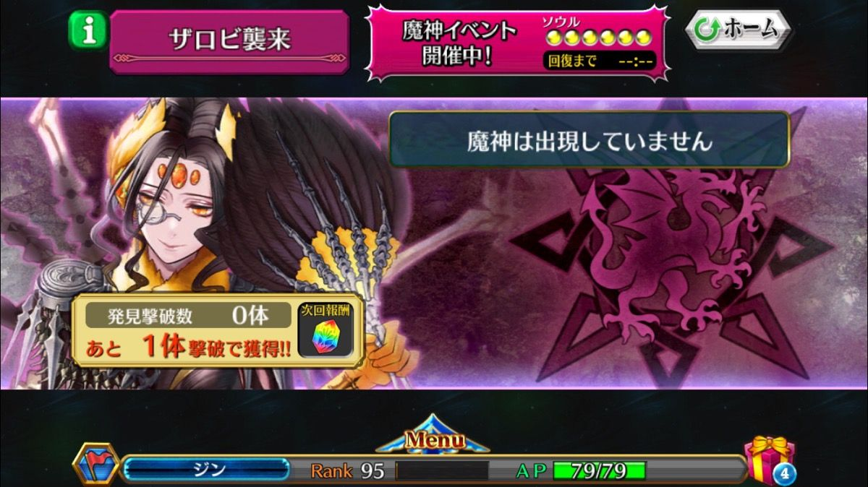
 |  |  | AP | アクセスポイント
 |  |  | BP | バトルポイント
 |  |  | EXP | 経験値

BP

あと○時間○○分

画面遷移図
画面遷移図

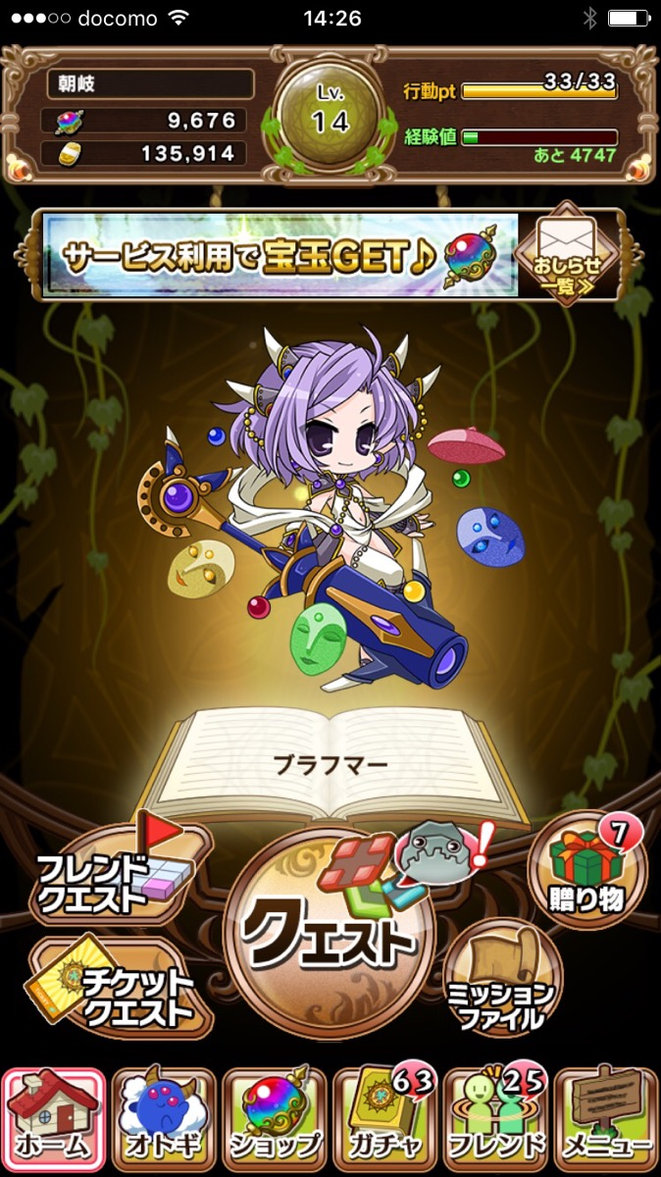
基本的にランキングとは同時に開催をしない前提としてバナー案で作成
もし今後合同で開催するならば新しいクエスト選択画面を挟む必要がでてくる
ただし、レイドが発生中などを示唆するバナーの入れ替えなども想定しておく
『レイドが未発生』
『レイドが発生中』
に2パターンを想定

レイド
バナー

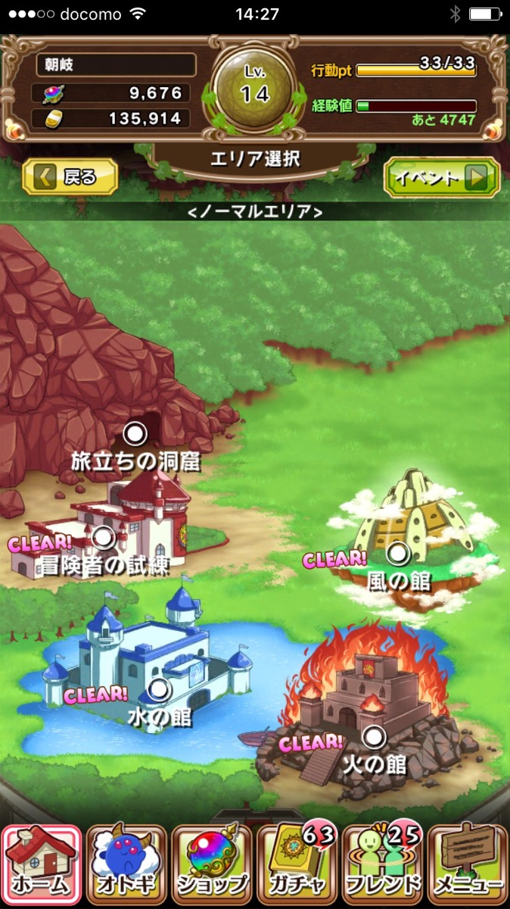

リストのデザインは現行の限定を使いまわすのは避けたい
なので、灰色や銀色の白色系のリストを新しくデザインする
※下記参考デザイン
アイコン部分は杯っぽいのだといいなぁ・・・（小栗さんの作業次第）

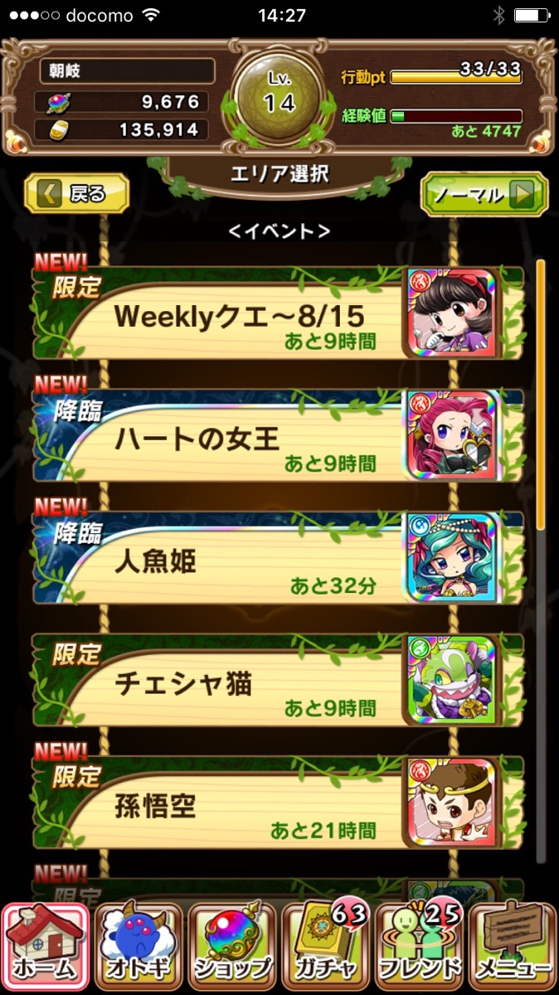

レイド
御伽を従える者セイ
あと○時間

